关系图
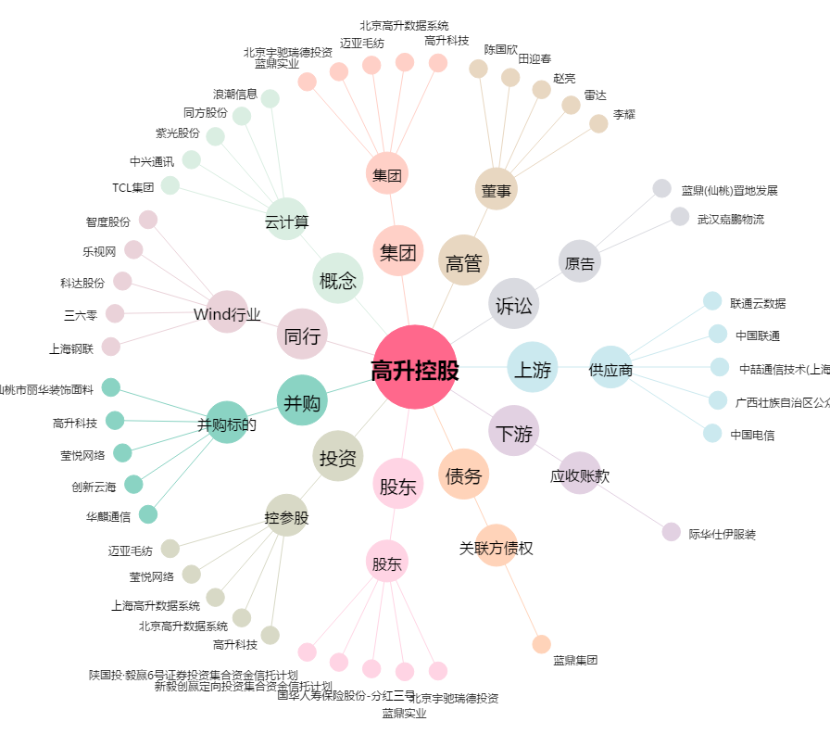
高升控股[000971.SZ] - 关系概览图

